Hoja1

NIT. 900,645,501-1
TEL 467 4072
Salida de Bodega.
Proyecto: Ermitaño. Supervisor: Anthony Gonzalez .
Departamento: Producción . Responsable: Myriam Caballero.
Fecha: Sab. 17/Octubre/2020
No. | IMAGEN | DESCRIPCION | ESTADO | # | VALOR | ANOTACIONES
1 | 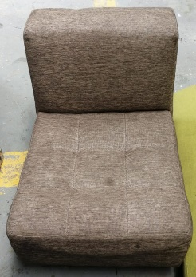 | Poltrona | Perfecto | 1 | - | -
2 | 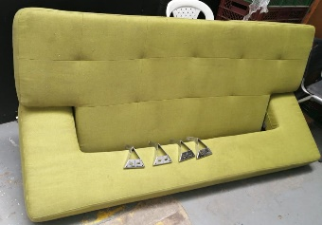 | Sofa | Bueno | 1 | - | -
3 | 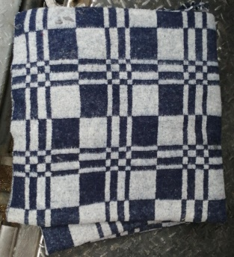 | Cobija | Perfecto | 1 | - | -
4 | 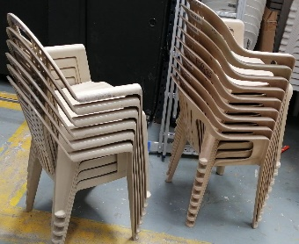 | Sillas | Perfecto | 15 | - | -
5 |  | Mesa plegable | Perfecto | 1 | - | -
6 |  | Mesa plegable | Perfecto | 1 | - | -
7 |  | Mesa plegable | Perfecto | 1 | - | -
8 |  | Mesa plegable | Perfecto | 1 | - | -
9 |  | Mesa plegable | Perfecto | 1 | - | -
10 |  | Mesa plegable | Perfecto | 1 | - | -
11 | 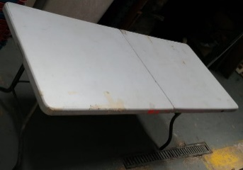 | Mesa plegable | Perfecto | 1 | - | -
12 |  | Mesa plegable | Perfecto | 1 | - | -
13 |  | Banquitas | Perfecto | 25 | - | -
14 |  | Conos grandes | Perfecto | 3 | - | -
15 |  | Conos pequeños | Perfecto | 5 | - | -
16 | 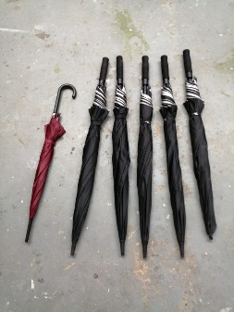 | Sombrillas | Perfecto | 6 | - | -
17 | 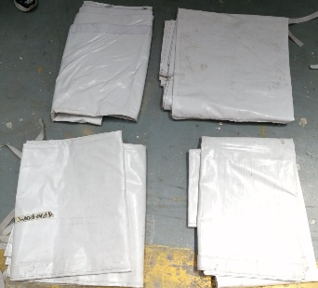 | Paredes carpas | Bueno | 4 | - | -
18 | 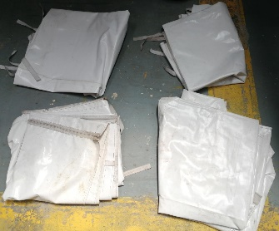 | Paredes carpas | Bueno | 4 | - | -
19 | 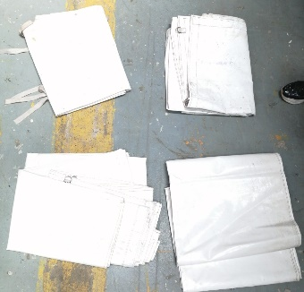 | Sombrillas | Perfecto | 4 | - | -
20 | 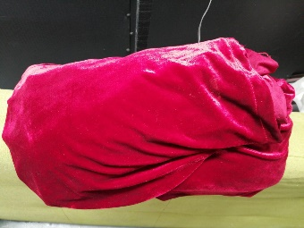 | Tela | Perfecto | 1
21 | 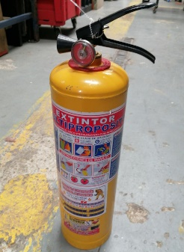 | Extintor | Perfecto | 1
22 | 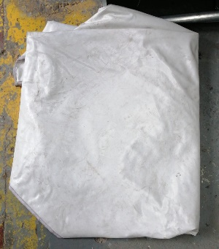 | Techo carpa | Perfecto | 1
23 | 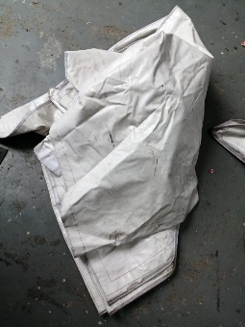 | Techo carpa | Perfecto | 1
24 | 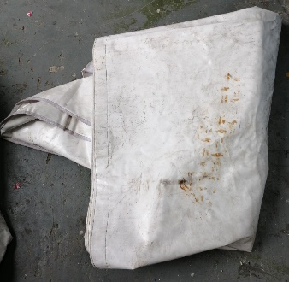 | Techo carpa | Perfecto | 1
25 |  | Cintas de peligro | Perfecto | 1
26 |  | Techo carpa | Perfecto | 1
27 | 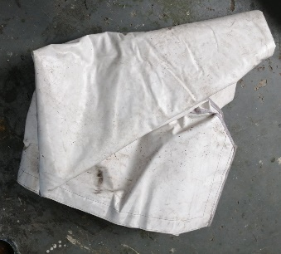 | Techo carpa | Perfecto | 1
28 | 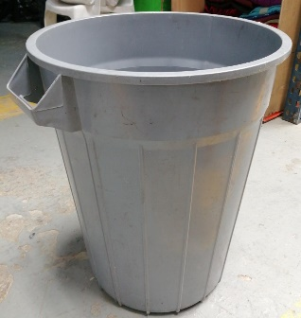 | Caneca de basura | Perfecto | 1
29 | 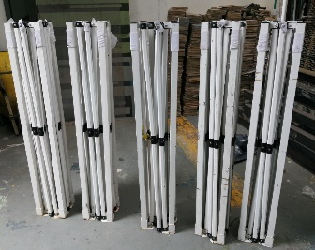 | Estructuras carpas | Perfecto | 5 | - | -

